金具 説明
小学用 椅子の「高さ調節用ボルト」について

作成：2021.7
首下長さは 239/234/229mm からお選びください
直 角 型 |  |  |  |  |  | ななめ型
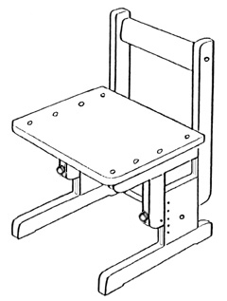
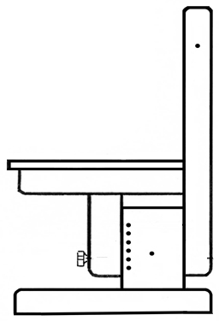
 |  |  |  |  |  | 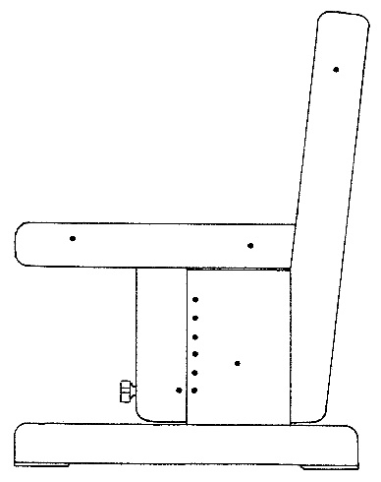 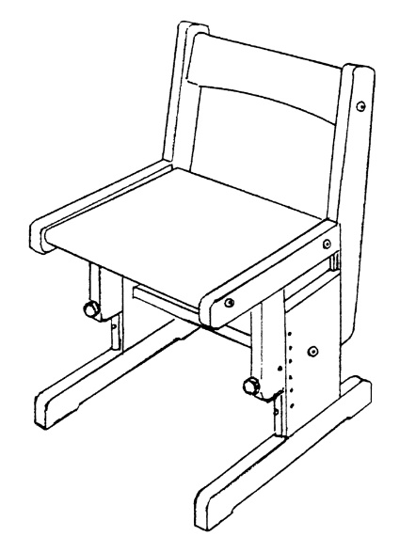
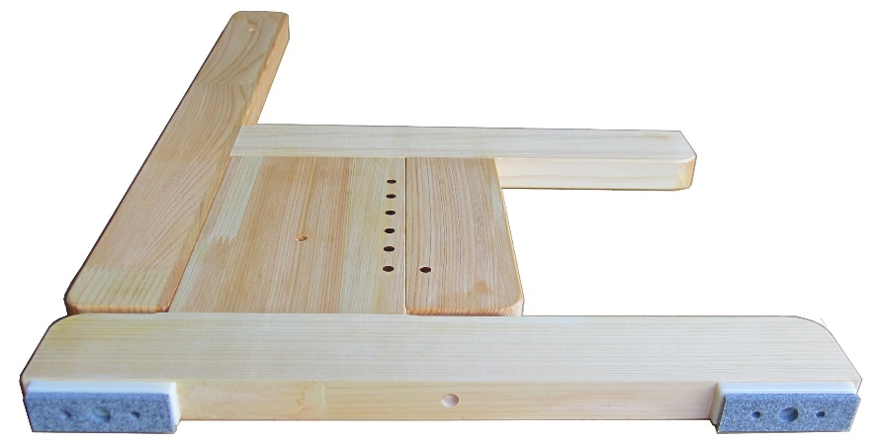

 |  |  | 脚底に丸穴が |  | ※ 丸穴は直径約８ミリ

 |  | ない |  | ある ↓
 |  | ↓ |  | ↓
 | 首下長さ | 239mm |  | 234mm |  |  | 首下長さ | 229mm

天竜森林組合

